Blad1
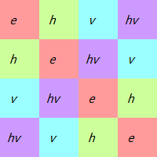

e | 1 | 2 | 3 | 4 | ()
h | 2 | 1 | 4 | 3 | (34)(12)
v | 3 | 4 | 1 | 2 | (24)(31)
hv | 4 | 3 | 2 | 1 | (23)(14)

